Візуальні докази
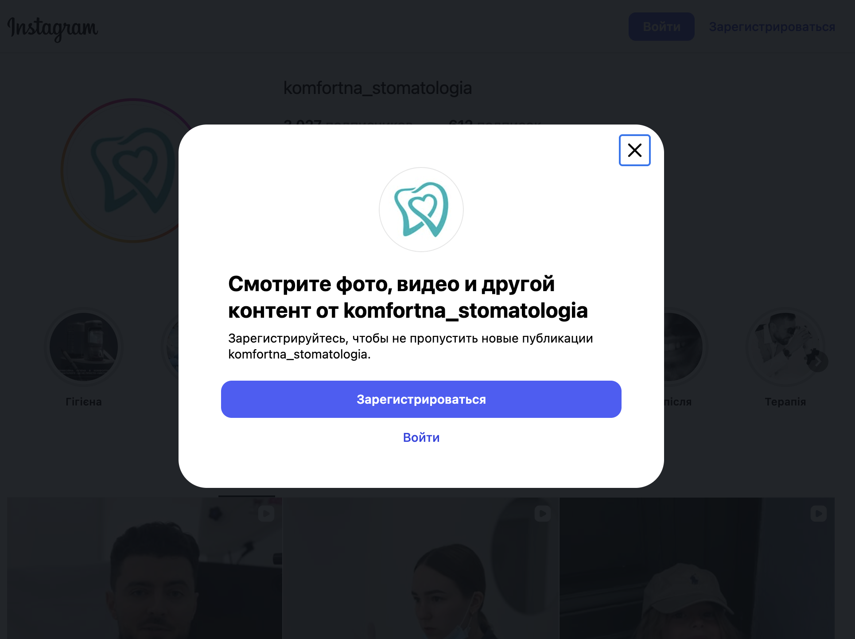
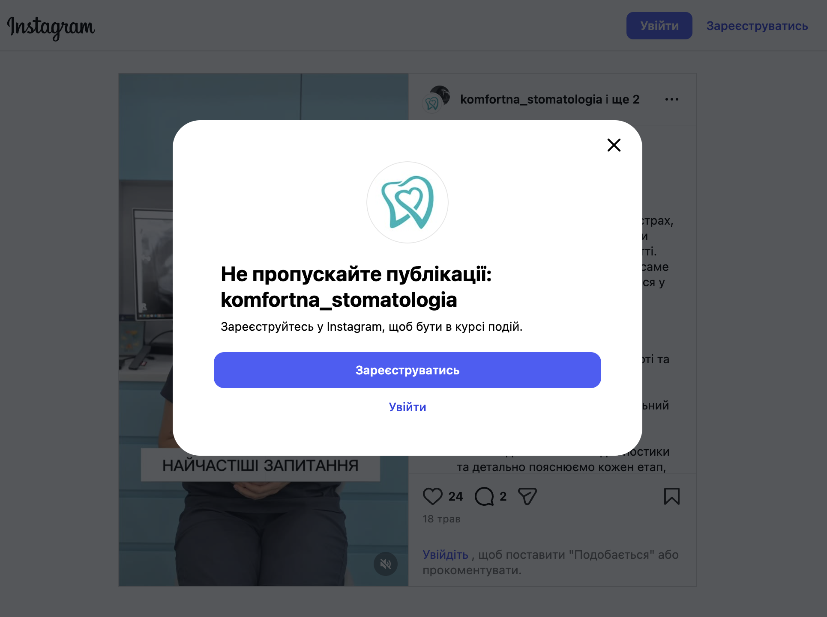
ВІЗУАЛЬНІ ДОКАЗИ — скріни з Instagram наживо, 11.07.2026 (профілі, топ-Reels, креатив реклами)

VIVITA DENTAL @vivita_dental — 3 425 підписників | контент-лідер (гумор/тренди) | ЄДИНИЙ рекламодавець
 | Профіль | Топ-Reel 7 597 «Сюрприз від лікаря» | Reel 5 104 (тренд) | Meta-реклама (брекети/розстрочка)
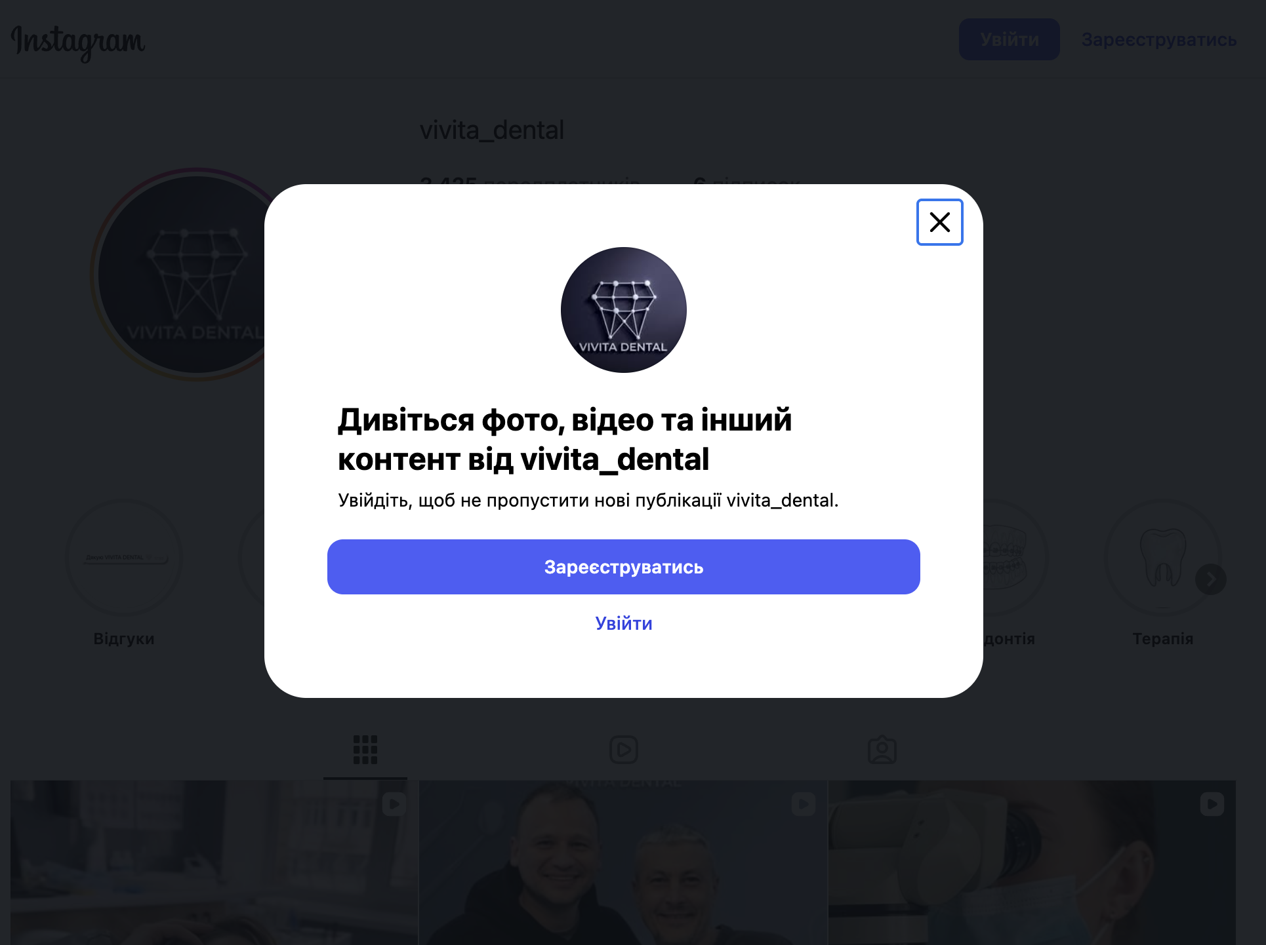
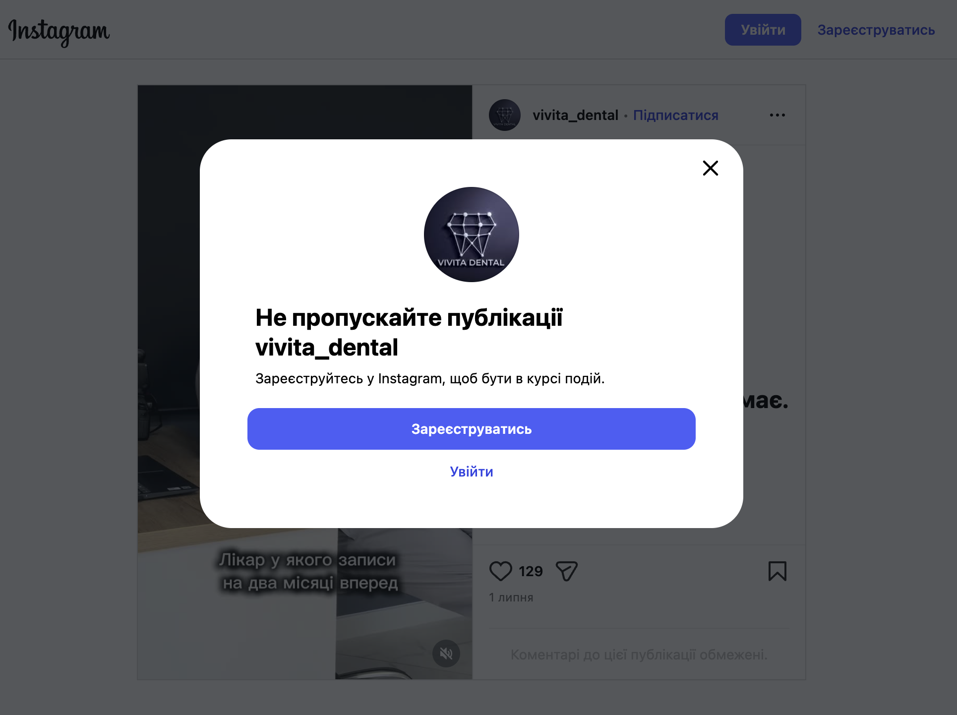
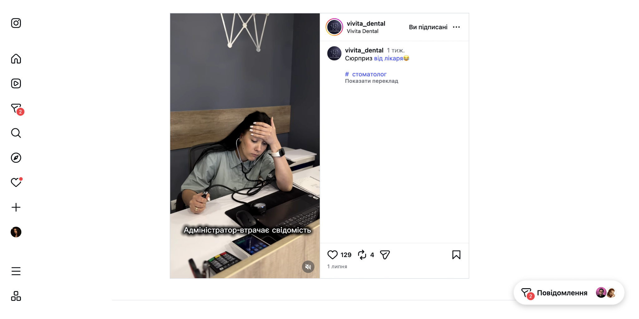
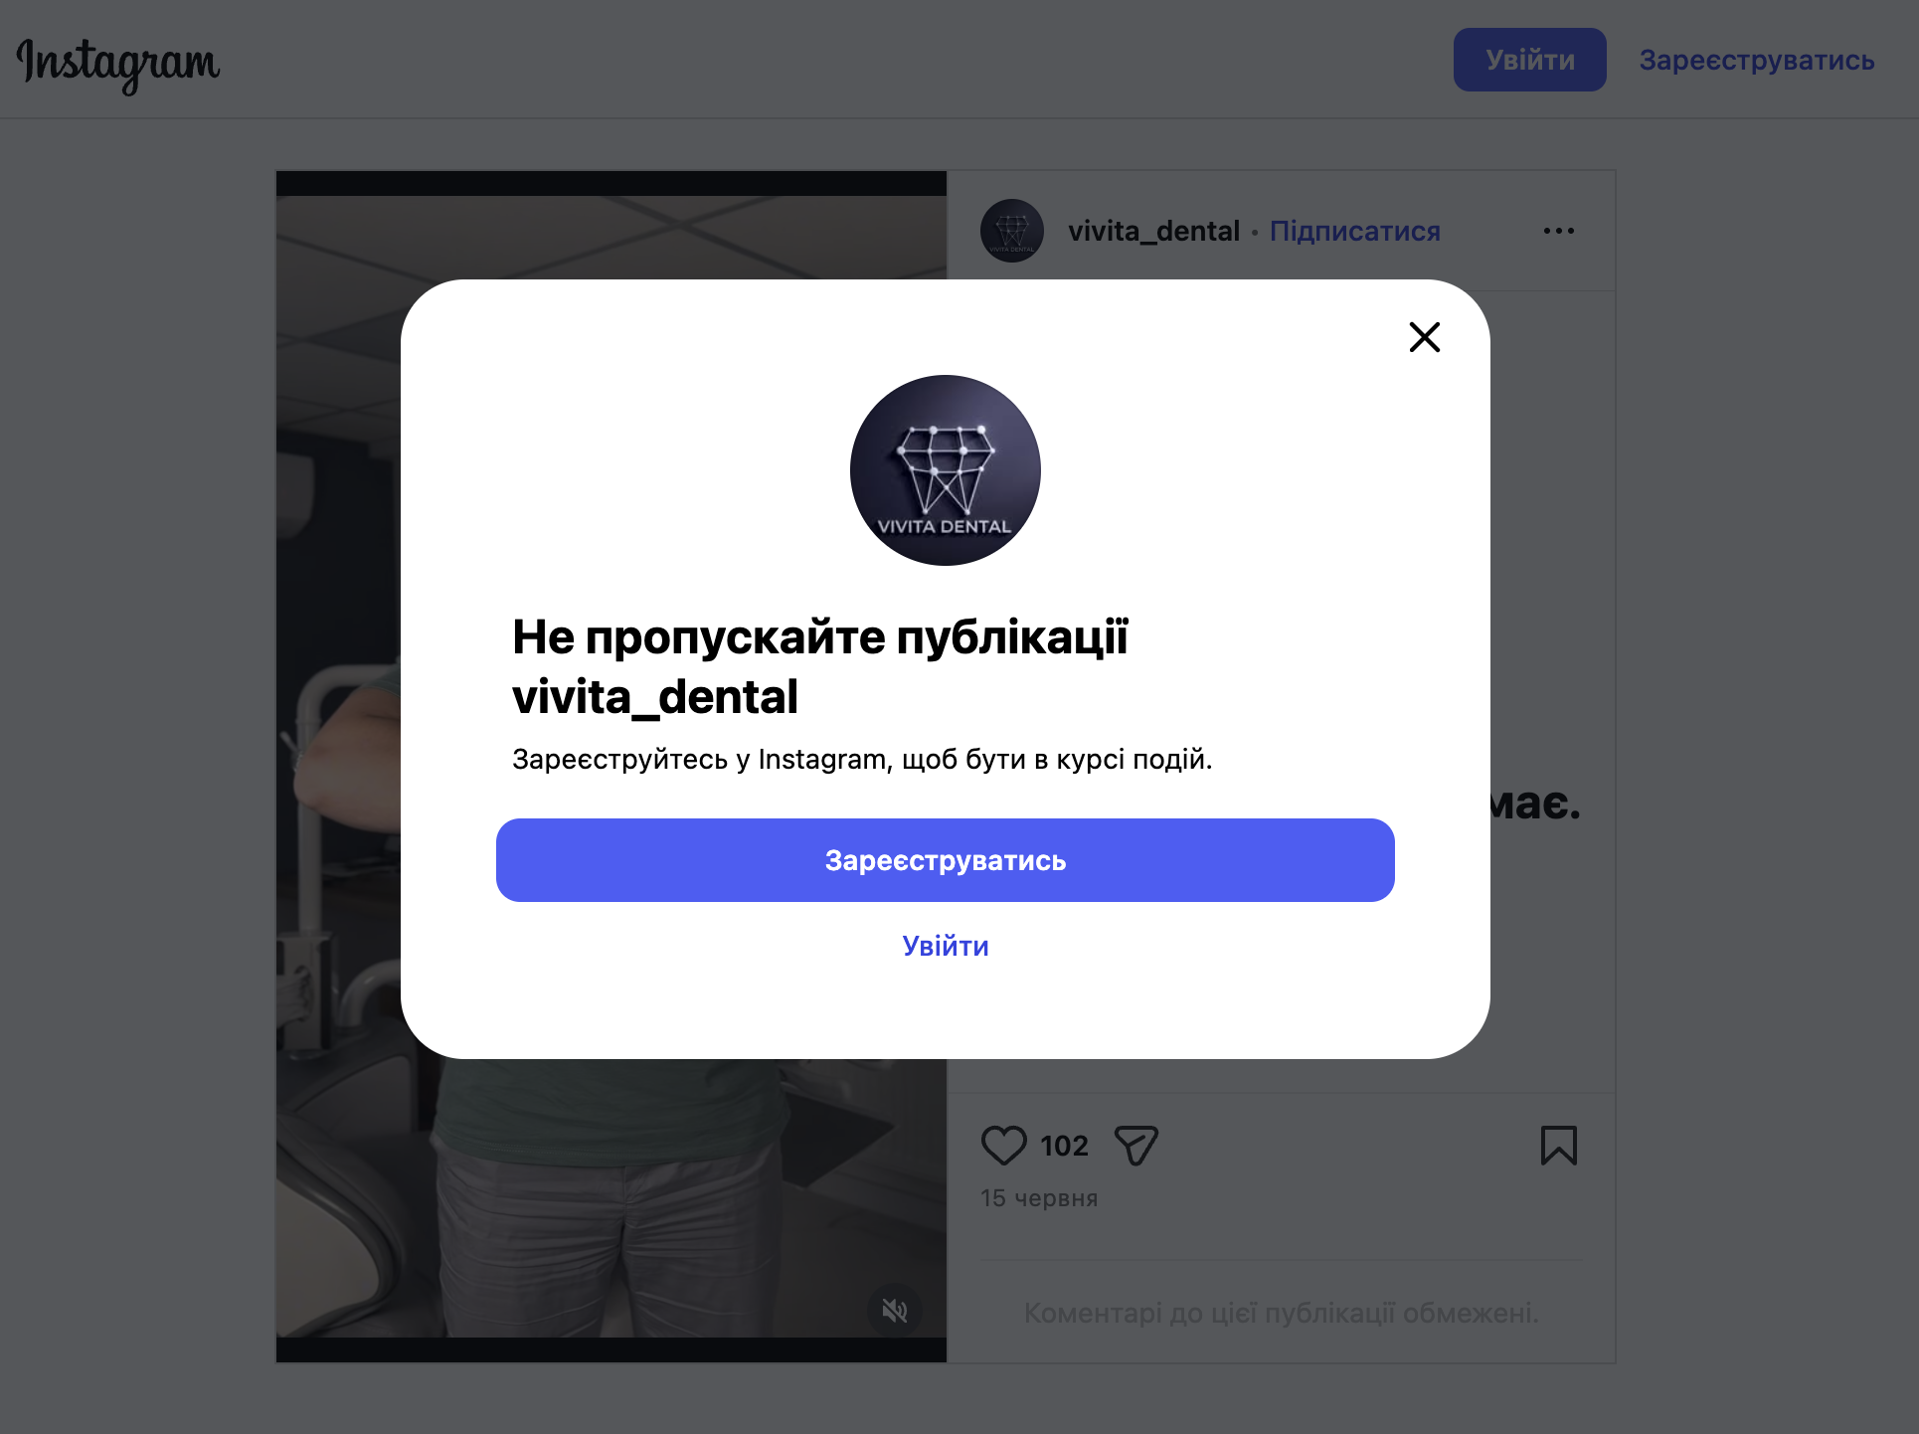
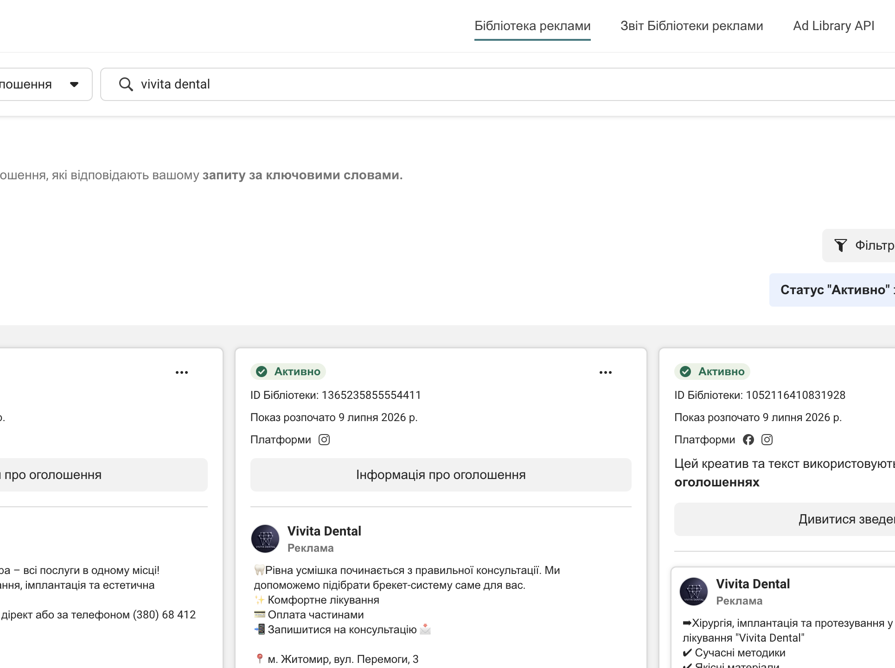

MEDITRINA @meditrina.zt — 12 200 підписників | ЛІДЕР НІШІ | вірусні колаби з лікарем
 | Профіль (хайлайт «Ціни») | Вірус 421 000 — кейс-колаб (реальний max) | Вірус 276 000 — кейс до/після
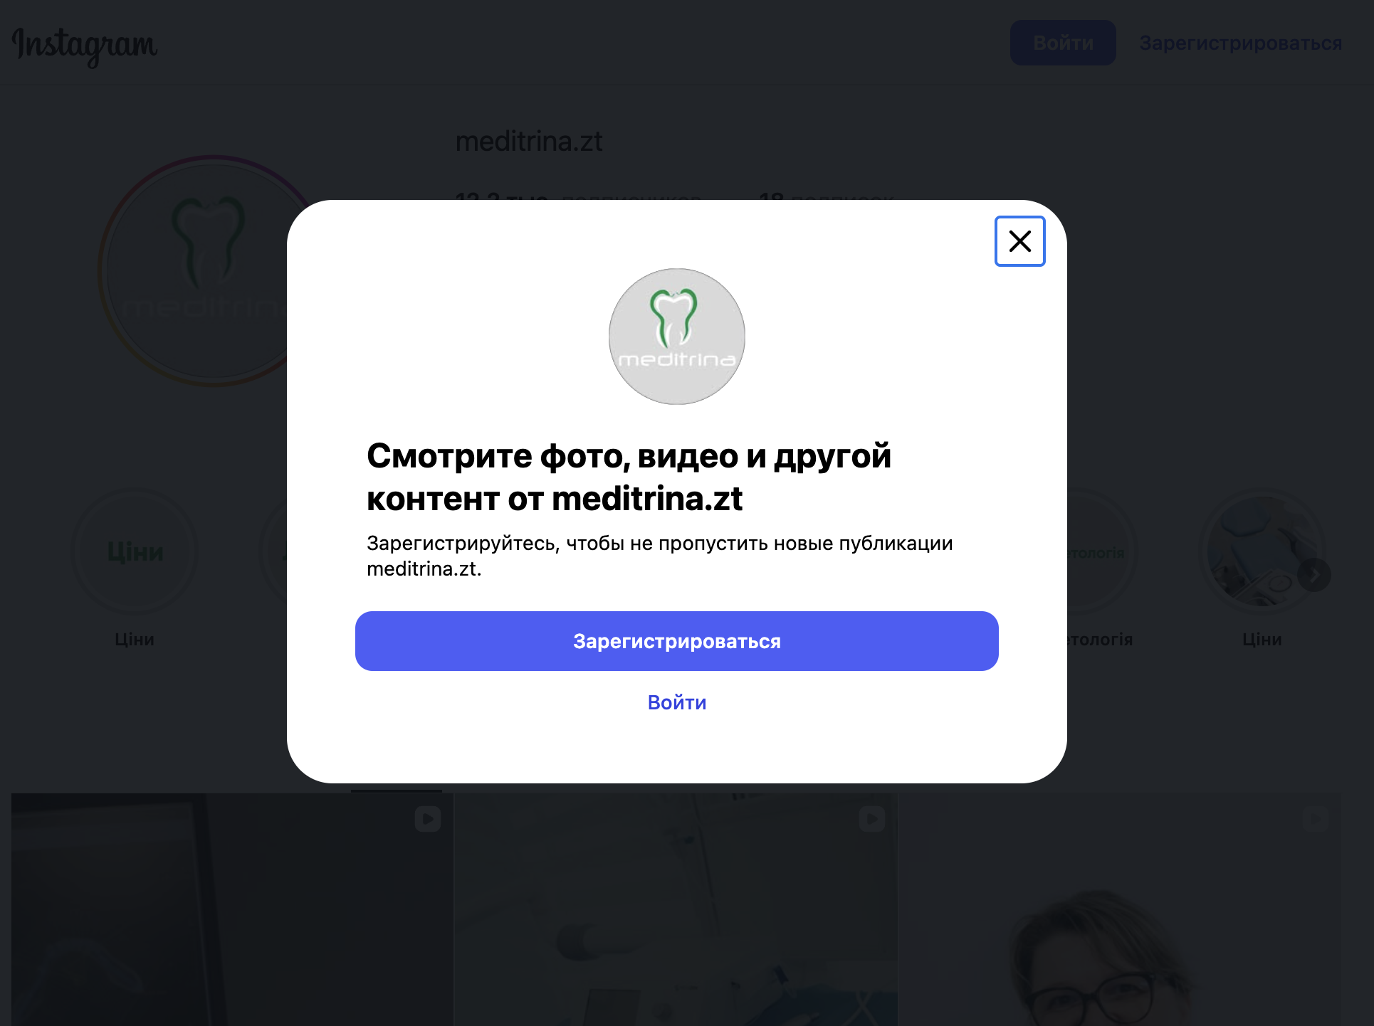
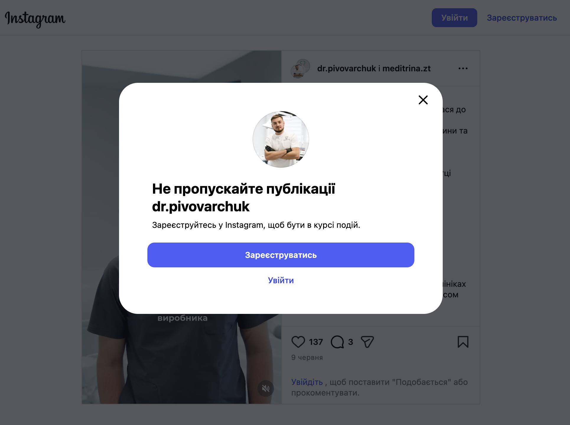
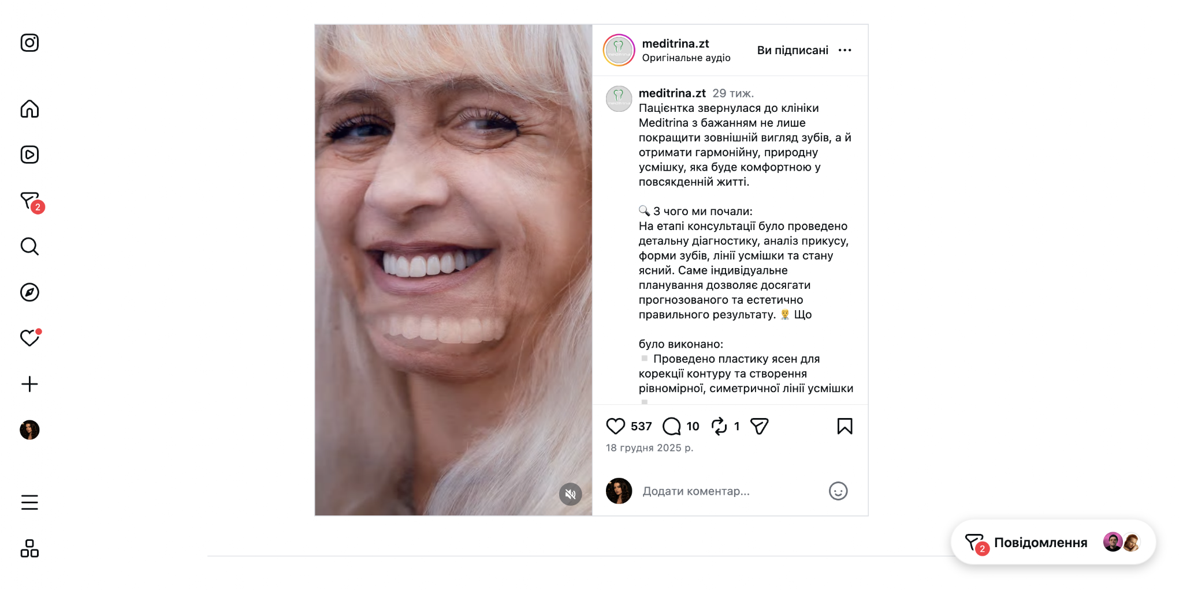
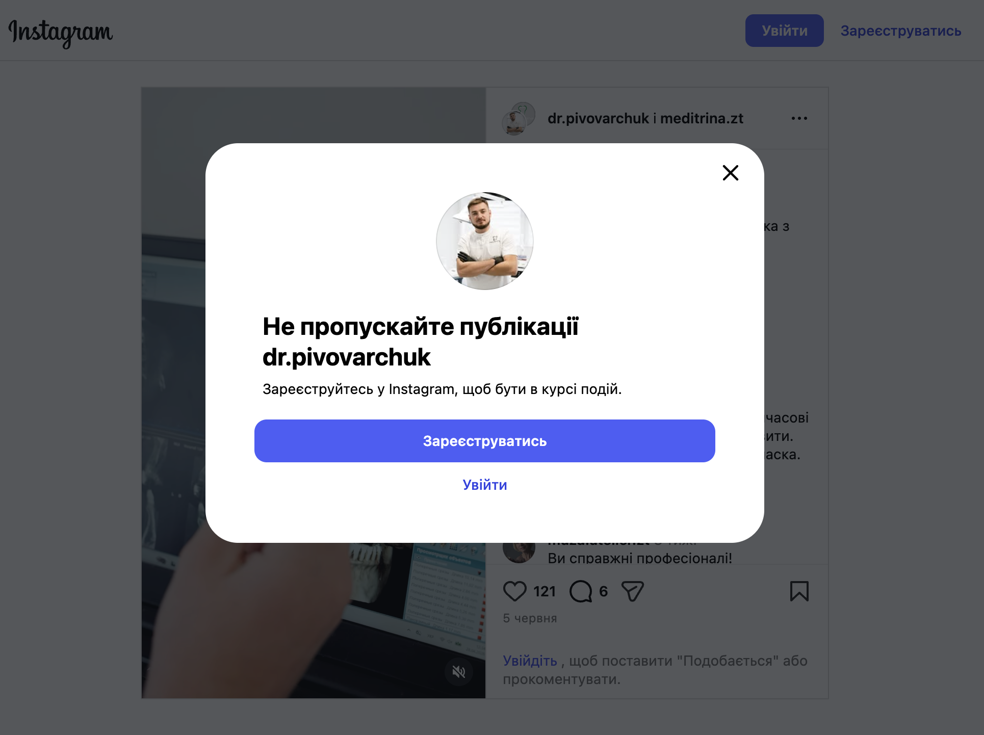

MEDIS @medis.stomatologi — 4 839 підписників | велика база, слабкий охват
 | Профіль (Medis Kids, Вакансії) | Топ-Reel 2 921 (знайомство з лікарем)
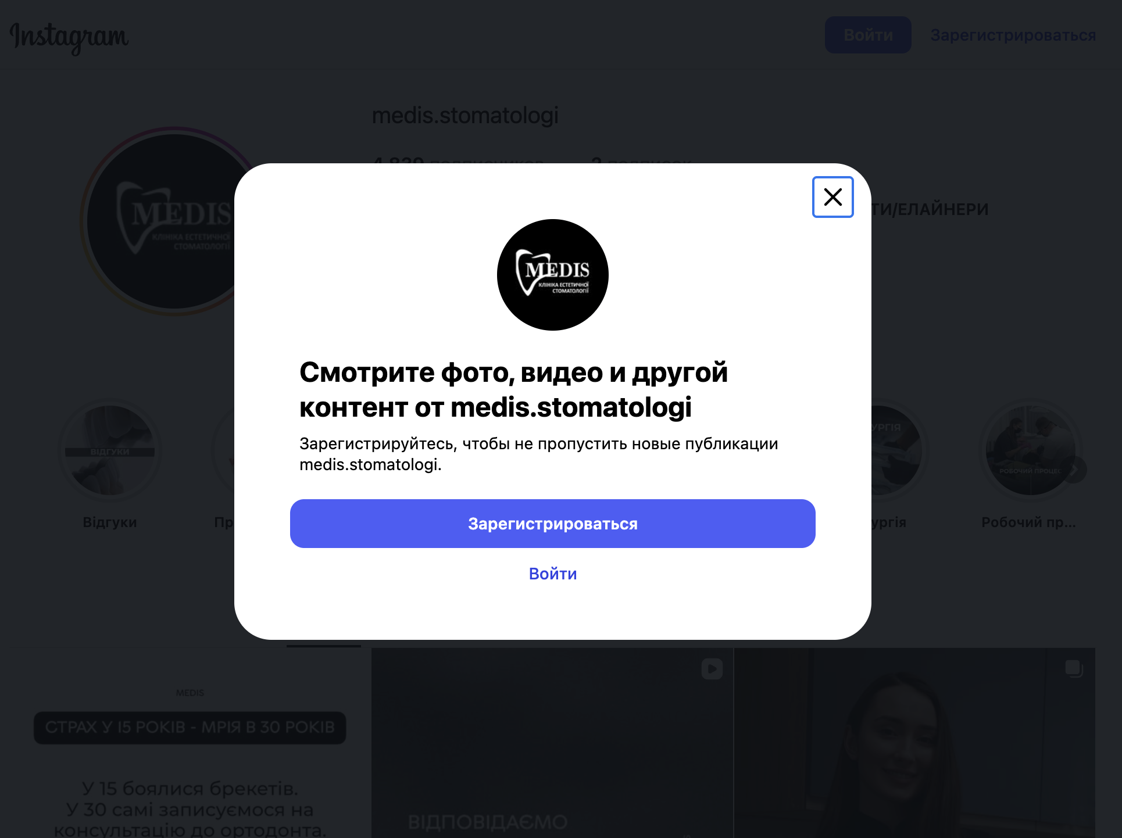
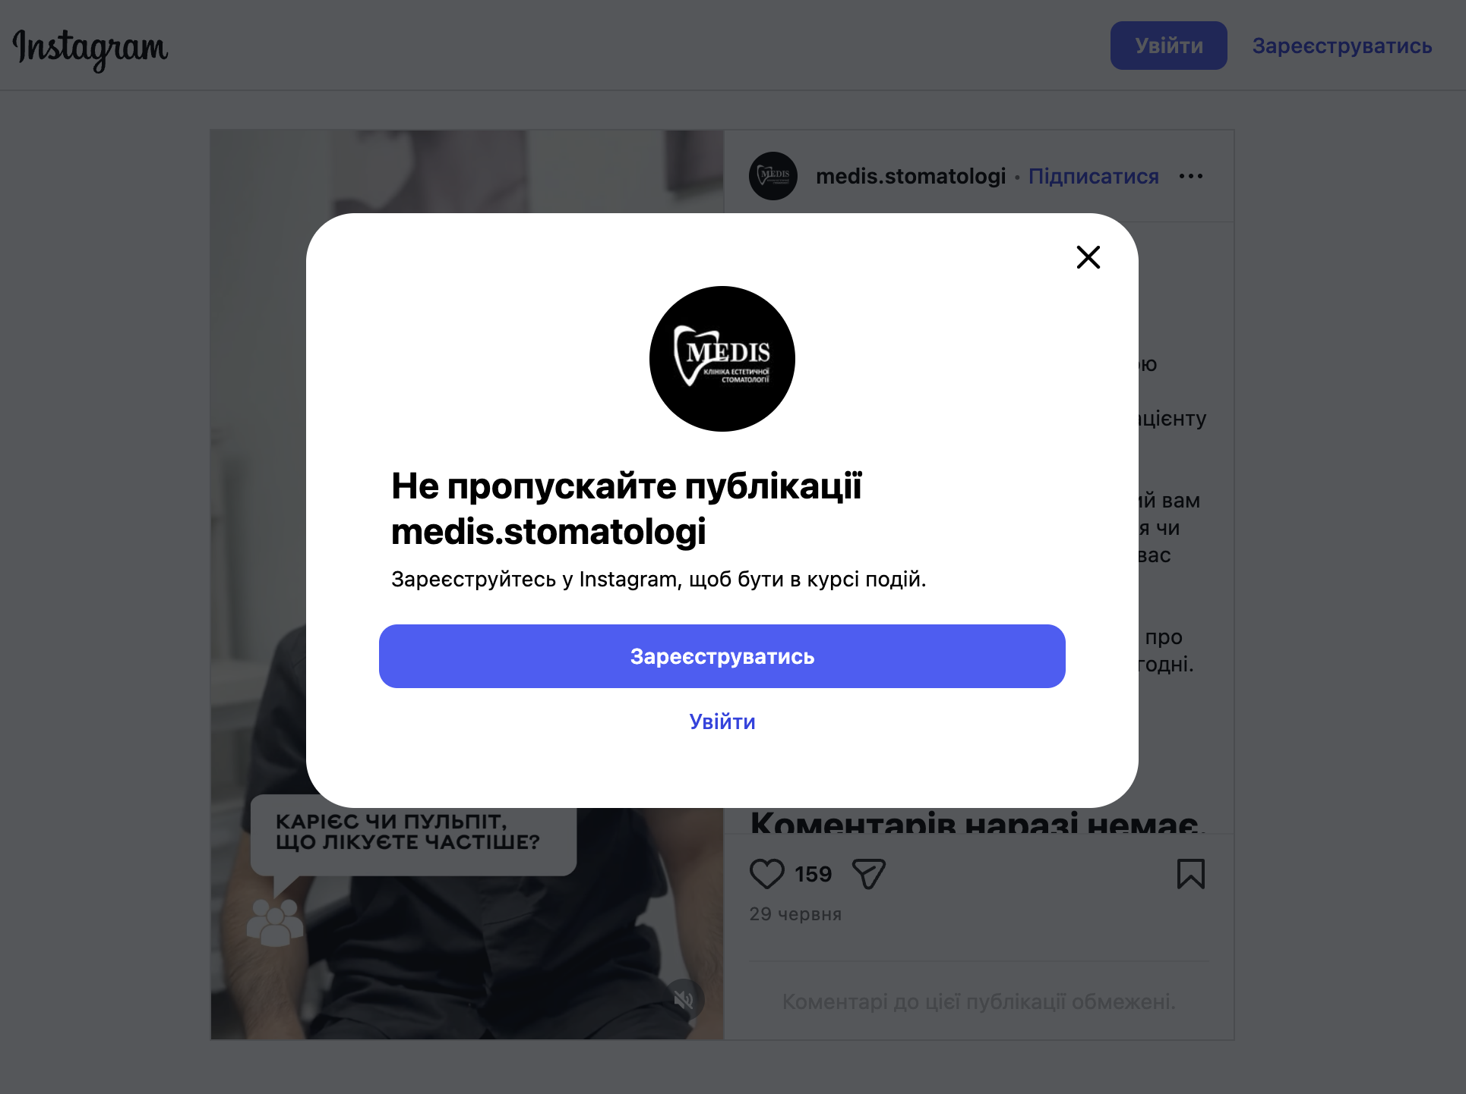
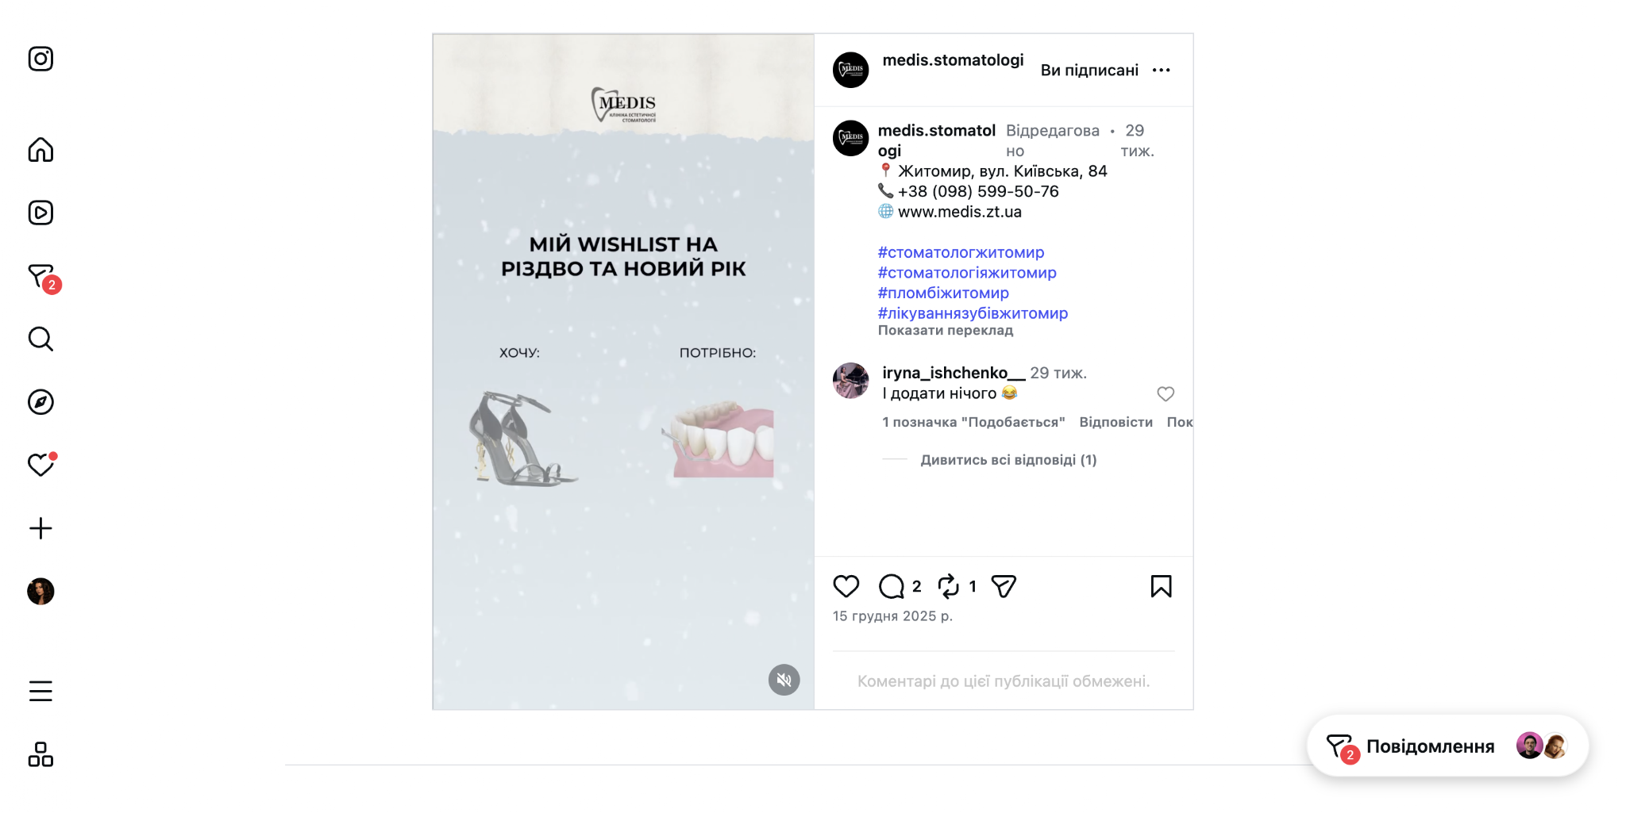

DENTART @dentart_zt — 1 556 підписників | 20 років досвіду, ставка на кейси | слабкі Reels
 | Профіль (кейси, вініри, імпланти) | Топ-Reel 2 708 (кейс до/після)
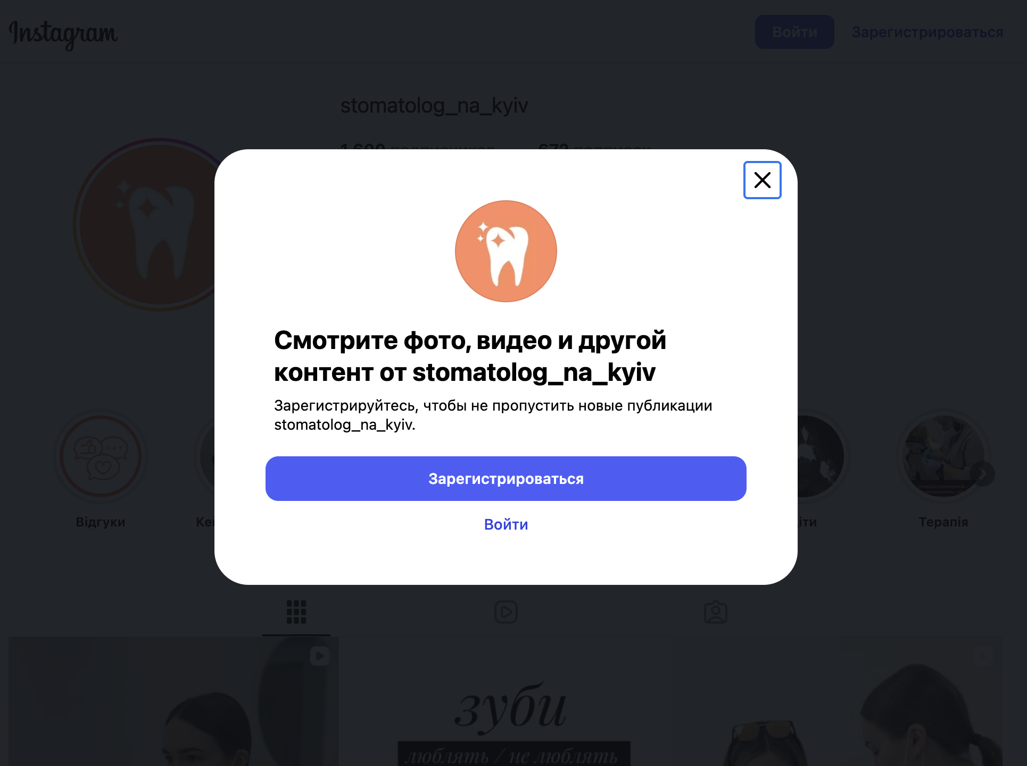
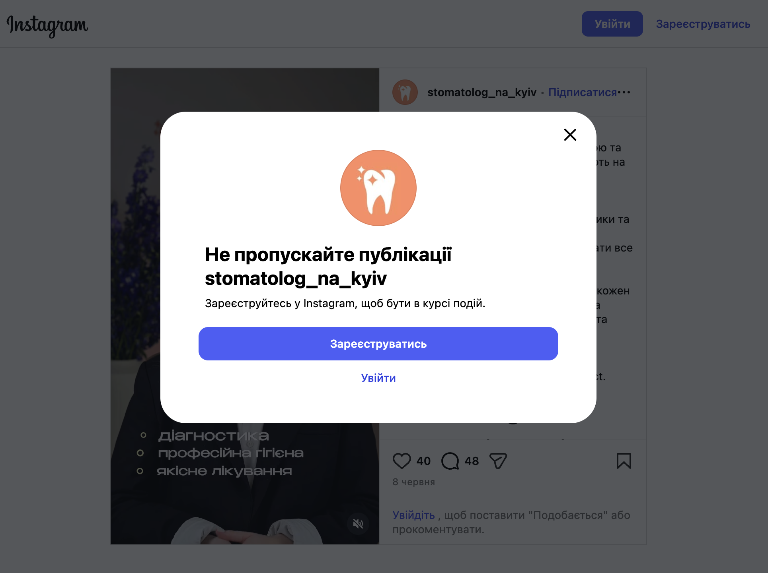
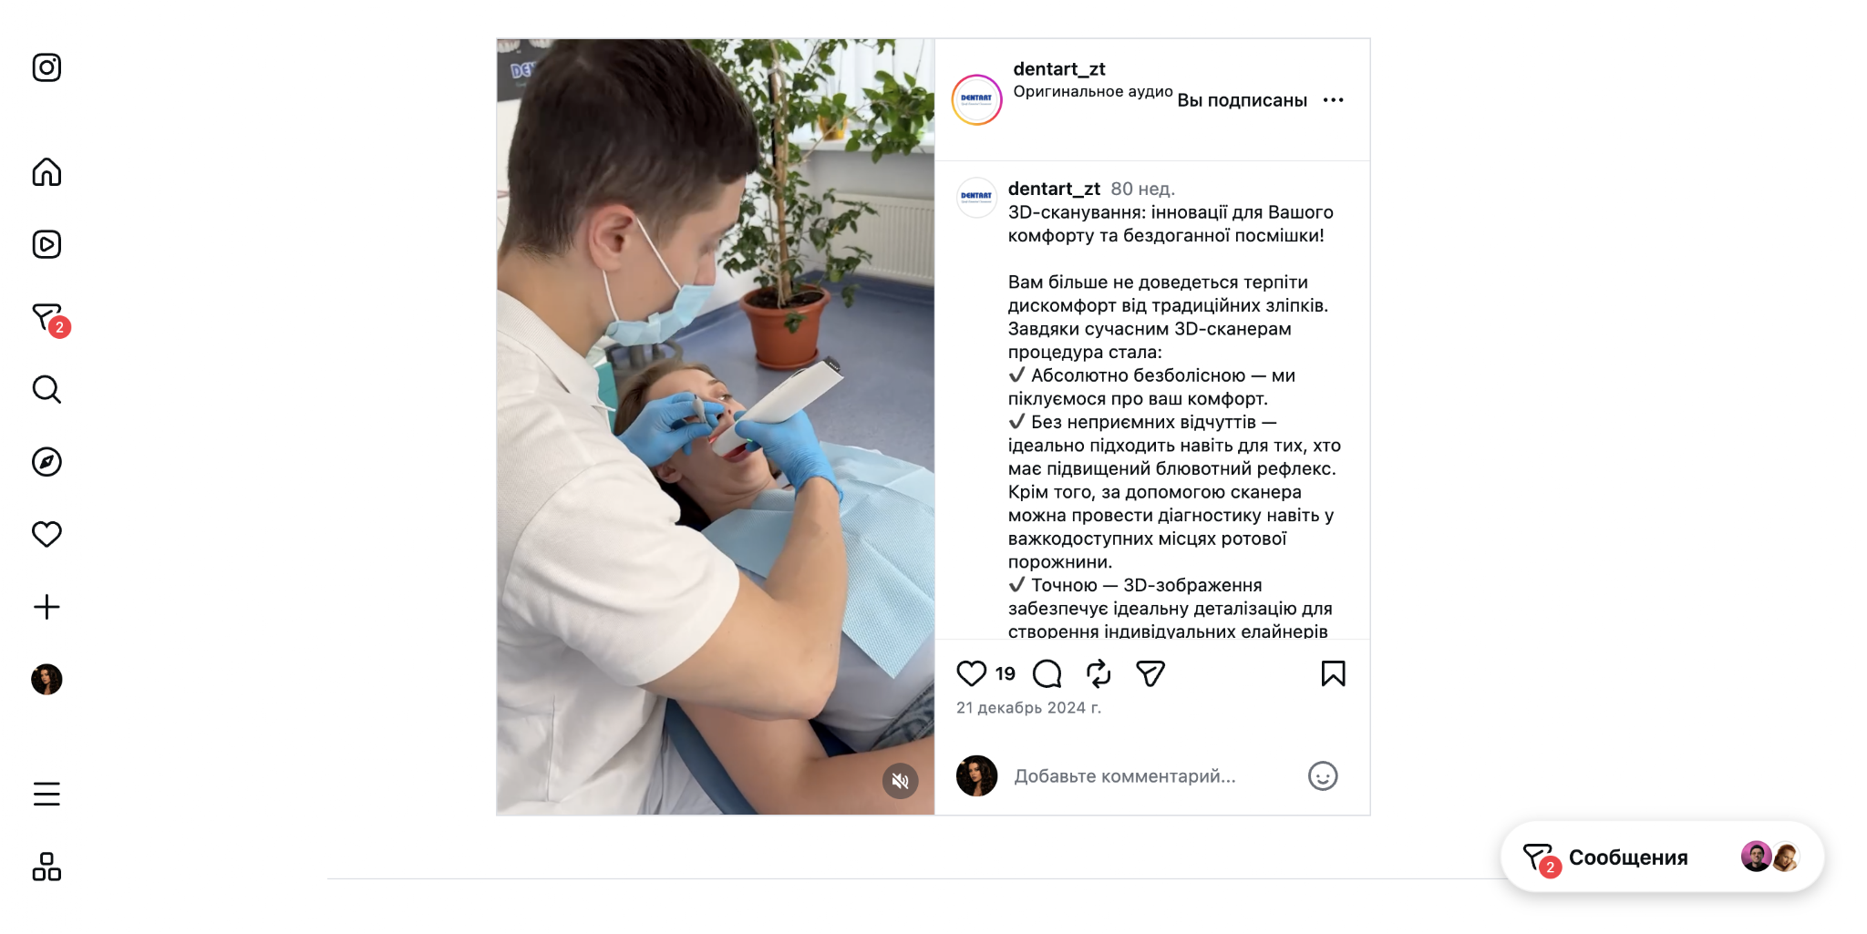

НАШ БРЕНД — Комфортна «Київська» @komfortna_stomatologia — 3 018 | для порівняння
 | Профіль (гнатологія/седація/CELL IMPLANTS) | Reel 2 024 — колаб про елайнери (наш топ 13 300)

